Лист1
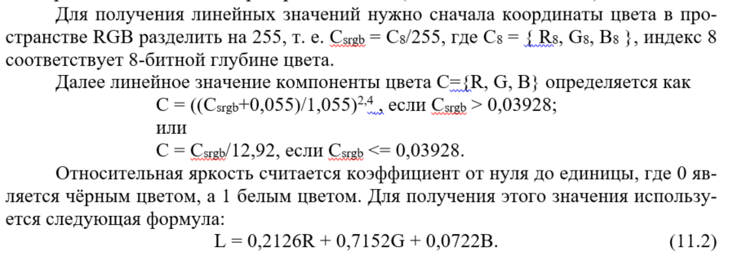
1. | R | 229 | R8 | 0.89803921569 | 0.78353779153 | L | 0.18418226748 |  |  | Черный | R | 0 | R8 | 0 | 0 | L | 0 |  | 1+Белый | 4.48
 | G | 42 | G8 | 0.16470588235 | 0.023153366178 |  |  |  |  |  | G | 0 | G8 | 0 | 0 |  |  |  | 1+Черный | 4.68
 | B | 32 | B8 | 0.12549019608 | 0.014443843596 |  |  | CR | 2.65 |  | B | 0 | B8 | 0 | 0
 |  |  |  |  |  |  |  |  |  |  |  |  |  |  |  |  |  | CR
2. | R | 32 | R8 | 0.12549019608 | 0.014443843596 | L | 0.57150618126 |  |  | Белый | R | 255 | R8 | 1 | 1 | L | 1 |  | 2+Белый | 1.69
 | G | 220 | G8 | 0.86274509804 | 0.71569350051 |  |  |  |  |  | G | 255 | G8 | 1 | 1 |  |  |  | 2+Черный | 12.43
 | B | 229 | B8 | 0.89803921569 | 0.78353779153 |  |  |  |  |  | B | 255 | B8 | 1 | 1

